Sheet1
2020/8/26プログラム作成部分作業まとめ
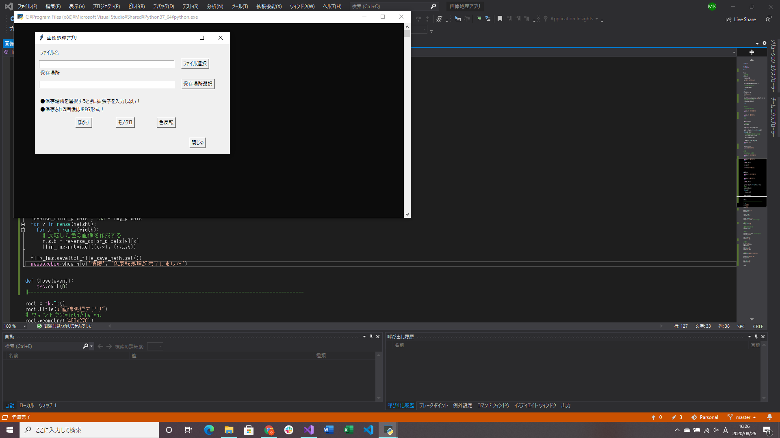
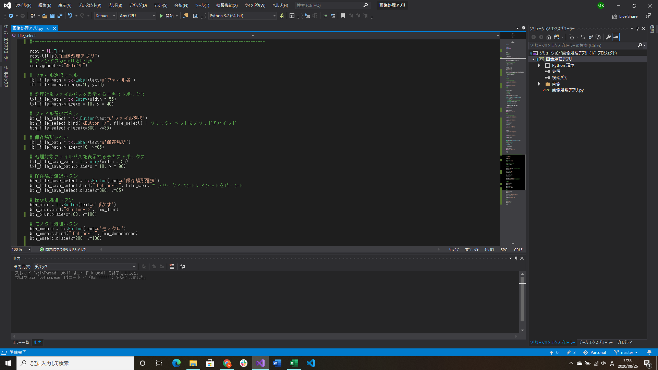
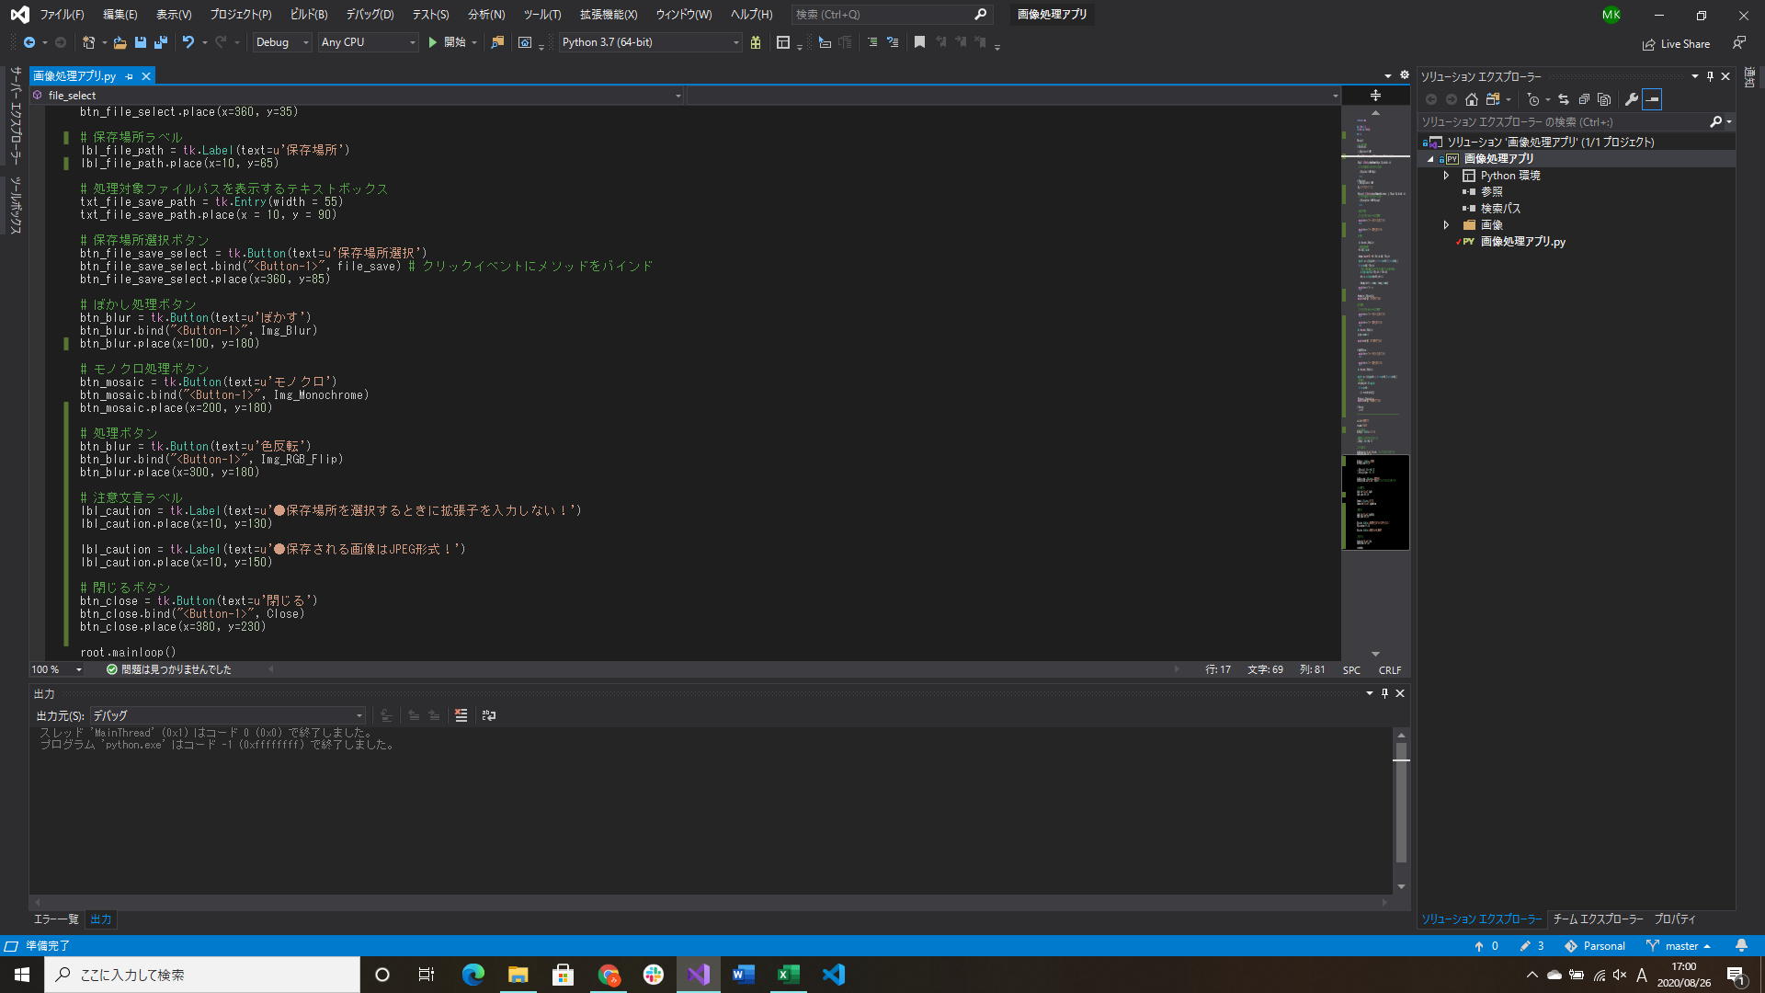

レイアウト調整、コントロールの追加 | ↑実行したとき
→ユーザが使うことを意識

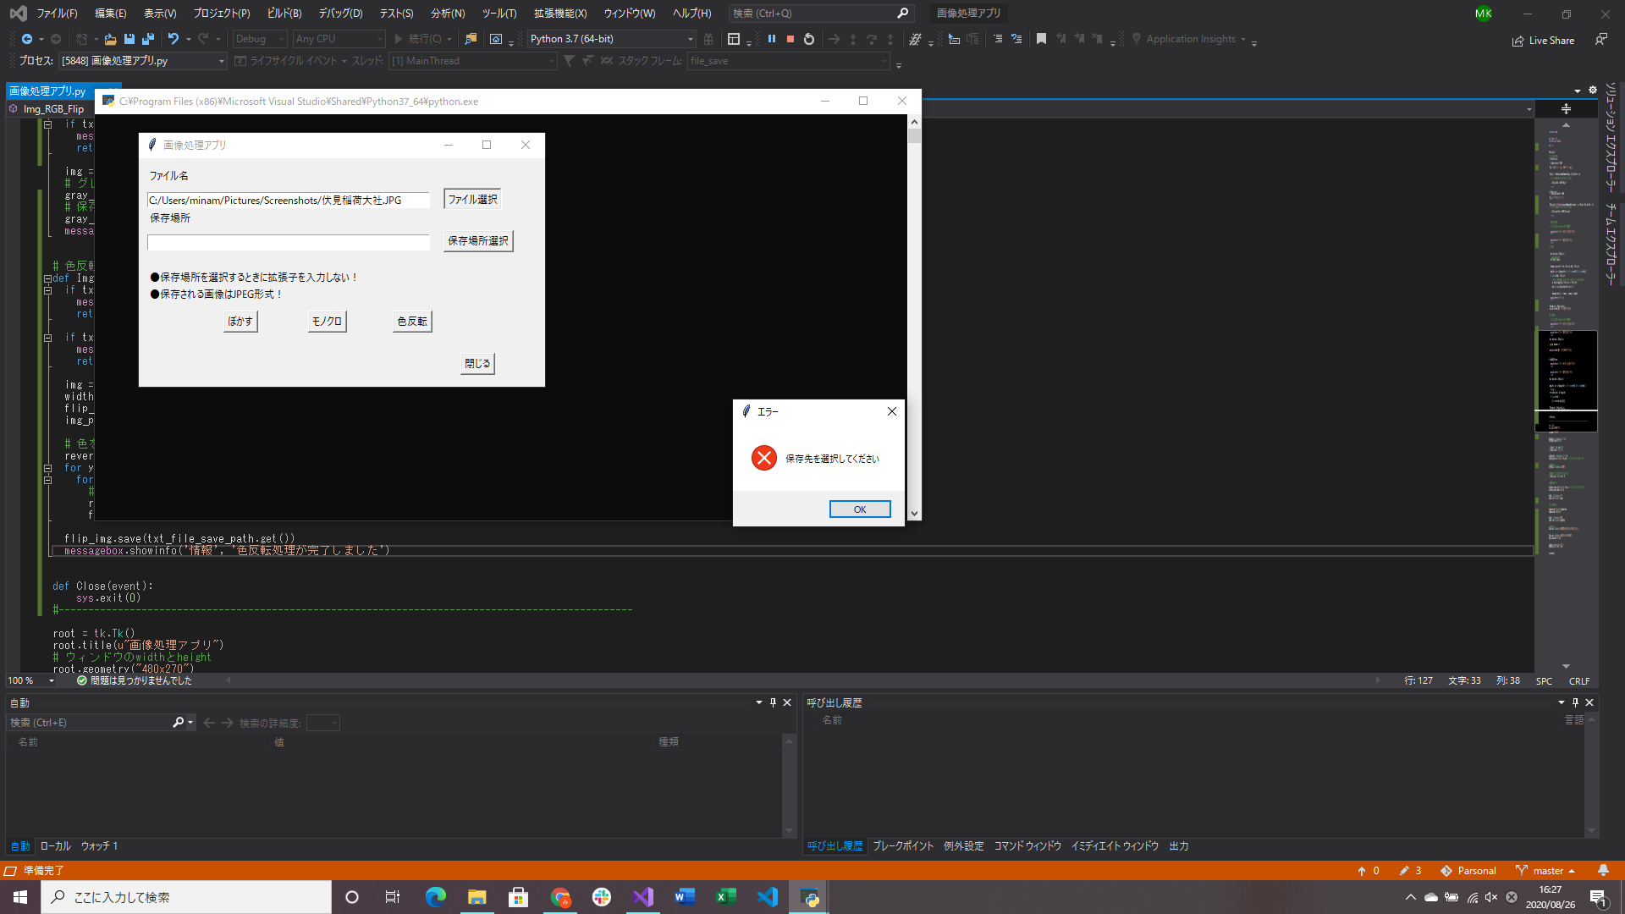

保存場所テキストボックスに何も入力されていないときにエラーメッセージ処理実装

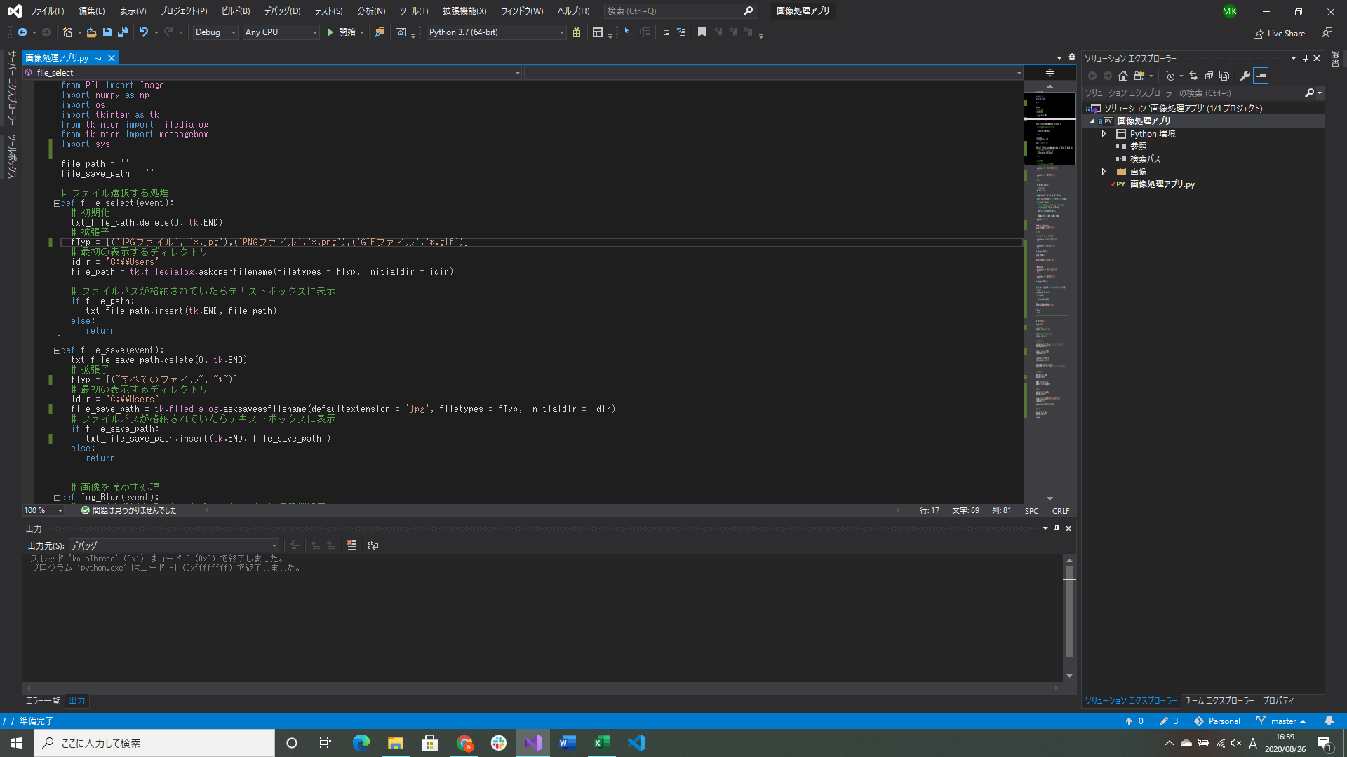

ファイル選択時に選べるファイル形式を指定できるように変更
保存先選択処理のデバッグ
→保存するファイルの形式を指定する方法を調べるのにかなり時間がかかった、defaultextensionで指定すると解決した(C#で設定できたことからの気づき)

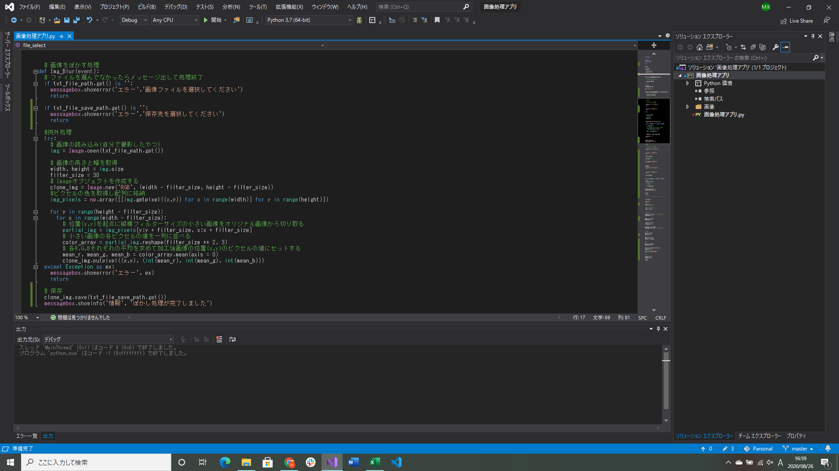

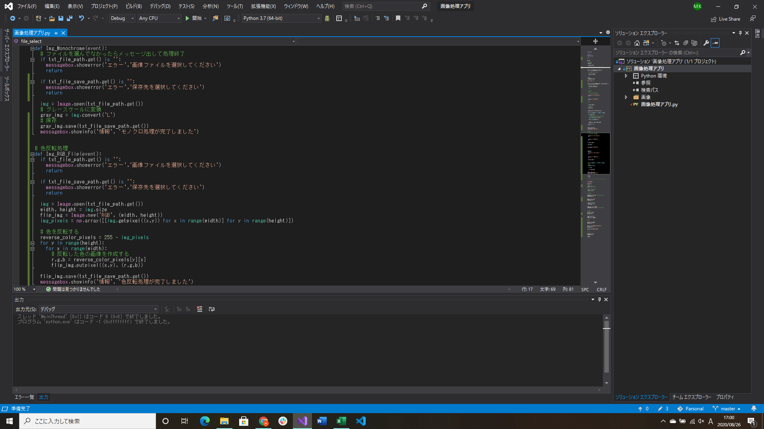


モノクロ処理、色反転処理実装
プログラム終了処理実装
→引数を設定しないと例外を発生させてプログラムを終了させるので注意





 |  | モノクロ | 色反転

元画像

